面積算定一覧表（記入例）
面積算定一覧表（記入例） |  |  |  |  |  |  |  |  |  |  |  | の欄のみ数値をご記入下さい。

番号 | ※種類 | ※ 照明 | たて （ｍ） |  | よこ （ｍ） |  | 面 （面） |  | 面積 （㎡） | 面積 〔１基あたり〕（㎡） | 許可申請手数料 〔１基あたり〕 （円） | 数量 （基・枚・個） |  | 許可手数料
1 | 地上広告物 | 有 | a | × | b | × | 2 | ＝ | 2ab |  |  | × |  | ＝
1 | 地上広告物 | 有 | a | × | c | × | 2 | ＝ | 2ac | 2ab + 2ac |  | × | 1 | ＝
2 | 屋上広告物 | 無 | d | × | e | × | 2 | ＝ | 2de | 2de |  | × | 1 | ＝
 |  |  |  | × |  | × |  | ＝ | 0.00 |  |  | × |  | ＝
 |  |  |  | × |  | × |  | ＝ | 0.00 |  |  | × |  | ＝
 |  |  |  | × |  | × |  | ＝ | 0.00 |  |  | × |  | ＝
 |  |  |  | × |  | × |  | ＝ | 0.00 |  |  | × |  | ＝
 |  |  |  | × |  | × |  | ＝ | 0.00 |  |  | × |  | ＝
 |  |  |  | × |  | × |  | ＝ | 0.00 |  |  | × |  | ＝
 |  |  |  | × |  | × |  | ＝ | 0.00 |  |  | × |  | ＝
 |  |  |  | × |  | × |  | ＝ | 0.00 |  |  | × |  | ＝
 |  |  |  | × |  | × |  | ＝ | 0.00 |  |  | × |  | ＝
 |  |  |  | × |  | × |  | ＝ | 0.00 |  |  | × |  | ＝
 |  |  |  | × |  | × |  | ＝ | 0.00 |  |  | × |  | ＝
 |  |  |  | × |  | × |  | ＝ | 0.00 |  |  | × |  | ＝
 |  |  |  | × |  | × |  | ＝ | 0.00 |  |  | × |  | ＝
 |  |  |  | × |  | × |  | ＝ | 0.00 |  |  | × |  | ＝
 |  |  |  | × |  | × |  | ＝ | 0.00 |  |  | × |  | ＝
 |  |  |  | × |  | × |  | ＝ | 0.00 |  |  | × |  | ＝
 |  |  |  | × |  | × |  | ＝ | 0.00 |  |  | × |  | ＝

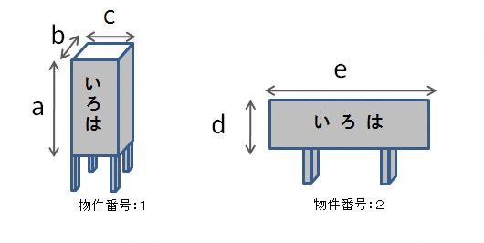
 |  |  |  |  |  |  |  |  |  | 数量合計 | 2 | 許可手数料合計
 | ※物件名称は下記のいずれかをご記入ください。
 | 種類 | 照明
 | 屋上広告物 | 有
 | 地上広告物 | 無
 | 壁面広告物
 | アドバルーン
 | 広告旗
 | 立看板
 | 貼紙、貼札
 | その他（ ）

